Flex-Foldable
info@lichtmega.com | www.lichtmega.com
芙逸系列Flex—— 订购表
客户： | 送货地址:
采购订单编号: | 地址:
日期: | 邮编:
销售: | 电子邮箱:
 | 电话:

Flex Ti | Flex Al
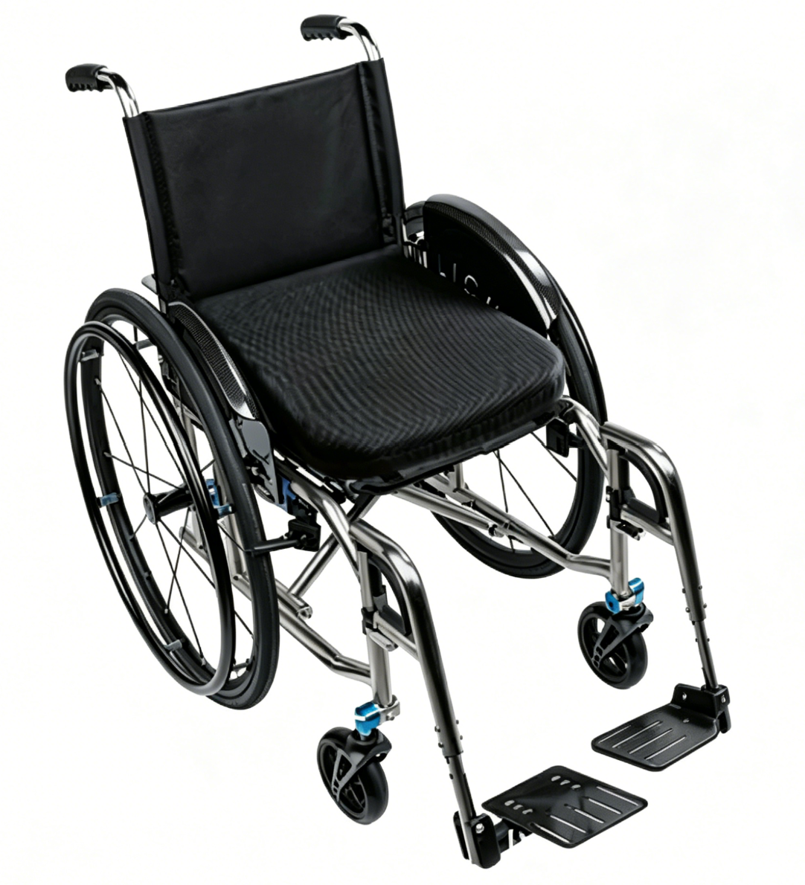

车架
车架材质

座宽 | 座深

前座高 | 后座高

*前座高应高于后座高

小腿长

靠背
靠背管 | 靠背高度

脚踏
脚踏板 | 前角度

脚踏板

前小轮
小轮尺寸 | 小轮类型

车轮锁
车轮锁

后轮
后轮尺寸 | 后轮外倾角

重心

手推圈样式 | 手推圈安装方式

后轮类型

附加电动轮

扶手
扶手

侧护板 & 防倾轮
侧护板 | 防倾轮

表面处理 & 颜色
车架表面处理 | 喷漆颜色
 | 车架颜色

 | 铝合金零件颜色

座背垫
座垫 | 靠背垫

坐垫

